상품제안서
[코멕스] 유리컵 2잔 선물세트 | 상품코드: S45707

 |  |  |  |  |  |  | 02-713-8555 | www.synergygift.co.kr
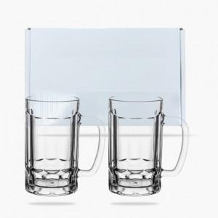

【상세/제작정보】

【인쇄/포장옵션】 | 스티커 / 포장불가능

【공급단가】 | 수량 | 30~ | 100~ | 300~ | 1,000~ | 3,000~
*VAT별도 | 단가 | 9,300원 | 8,730원 | 8,300원 | 8,090원 | 7,950원

【상품 URL】 | https://www.synergygift.co.kr:443/src/goods_detail.php?gdno=45707

